Sheet
제목 | 스티커사진 | 링크사진 | 링크 | fake? | 105
제왕절개 출산가방 입원, 조리원 준비물 정리 |  |  | https://blog.naver.com/inha722/222786044179 | 0
자라키즈 원피스 샌들 가방 매장 초등학생 옷 쇼핑 |  |  | https://blog.naver.com/ssdria/222808303366 | 0
샤넬 새가방 가죽 모서리 부분 염색으로 까짐 복원 |  |  | https://blog.naver.com/topclean114/222791325119 | 0
질샌더 탱글백, 마크제이콥스 카메라가방, 골든구스 슈퍼스타... |  |  | https://blog.naver.com/3512979/222813791278 | 1
파페치 할인코드 가방, 신발 최대 60% 세일! |  |  | https://blog.naver.com/bluebirdkids/222793810499 | 1
해외직구 육스 할인 프로모션 메종마르지엘라 바이파 가방... |  |  | https://blog.naver.com/oldpopsong/222771865321 | 1
여자숄더백 루이비통 호보백 발렌시아가 가방 예쁘네 |  |  | https://blog.naver.com/joaeng/222810049600 | 0
강아지산책가방 보냉되는 여름 애견가방 |  |  | https://blog.naver.com/yium797979/222812715793 | 1
델보 가방 추천 - 브리앙 미니, 탕페트 사이즈 및 가격 정보... |  |  | https://blog.naver.com/syous0/222796894157 | 1
고야드 방돔백 미니 가방 사계절 모두 활용 가능해요 |  |  | https://blog.naver.com/gurrl15199/222808179977 | 0
소형견 편한 강아지가방 스와니펫 미뇽백 |  |  | https://blog.naver.com/kagama007/222813559294 | 0
20대 명품가방 추천, 비추 리스트 (취존 부탁) |  |  | https://blog.naver.com/vita_c1000/222808302101 | 0
업사이클링브랜드 엘또도 메신저백 가방추천 : 스트릿패션으로... |  |  | https://blog.naver.com/lsosvbe7/222799138927 | 1
남성 슬링백 가방 학생 크로스백 코디는 UT |  |  | https://blog.naver.com/yszin/222804960336 | 1
크로스백, 다채로운 패턴이 매력적인 MLB 모노그램 크로스가방 |  |  | https://blog.naver.com/5pen_room617/222803956782 | 1
버버리가방 수선 옛날 모델의 공통 현상들 문제점...가죽 표면... |  |  | https://blog.naver.com/topclean114/222794766958 | 0
직구 70%+10% 세일! 원피스 가방 티셔츠 역대급 줍줍 찬스 |  |  | https://blog.naver.com/3512979/222809531290 | 1
명품 하우스의 여름백 열전 zip (여자 명품 가방 ver) |  |  | https://blog.naver.com/jayuyu/222811420647 | 0
폴뉴아 보스턴백 예뿌네♥ (20대 여자가방 디자이너 브랜드 추천) |  |  | https://blog.naver.com/2jyani/222793816015 | 1
20대 여자 가방 브랜드 폴뉴아 파운드백! 깔끔한 디자이너백 추천 |  | 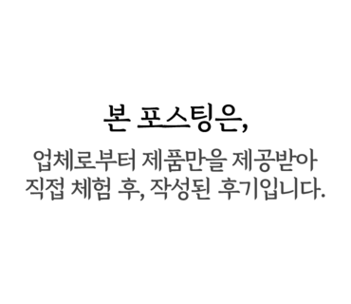 | https://blog.naver.com/lqud/222786158121 | 1
여자 여름가방 조이그라이슨 세렌디피티 크로스백 후기❤️ |  |  | https://blog.naver.com/hug387/222806076792 | 1
디자이너 크로스백 밸럽 여성가방 에데로 마이크로 데일리백 |  |  | https://blog.naver.com/minju1004b/222808018540 | 1
윤은혜 가방 BBYB 비비와이비 오드새들백 여름코디추천 |  |  | https://blog.naver.com/tonyforlife/222810237706 | 1
여자 여름가방 제이테조로103 스테디셀러 디자인으로 겟 |  |  | https://blog.naver.com/ejoe1974/222809848847 | 0
프라다 가방 추천 - 팜므백, 카나파백, 리나일론 미니 호보백... |  |  | https://blog.naver.com/syous0/222806749845 | 1
마이테레사 Last Call 50%에 30%더 해주는 질샌더 가방 모음 |  |  | https://blog.naver.com/fairyviolet/222808948935 | 1
가방은 BBYB 비비와이비 오드 새들백! 20대 30대 여자 가방... |  |  | https://blog.naver.com/iamchocolat/222810289139 | 1
대학생 가방 추천 존피터뉴욕 백팩 |  |  | https://blog.naver.com/yszin/222811094977 | 1
루이비통가방 오래된 알마 모델 가죽 수선으로 예쁘게 재사용... |  |  | https://blog.naver.com/topclean114/222800910612 | 0
업사이클링가방 project1907 예쁘기까지! |  |  | https://blog.naver.com/supia2728/222812425880 | 1
요즘 맨날 드는 여자 가방 브랜드 하울 zip - 데일리백 ver |  |  | https://blog.naver.com/jayuyu/222788359253 | 0
서울체크인 X 코오롱스포츠 보틀백 가방 추천 |  |  | https://blog.naver.com/invu1657/222807068607 | 1
캔버스백 찾는다면 캐주얼한 남자가방 MLB 쇼퍼백 |  |  | https://blog.naver.com/leesin8888/222789416099 | 1
보테가베네타 체인 파우치, 메종마르지엘라 5AC 가방 직구... |  |  | https://blog.naver.com/zzoggiri/222817053690 | 0
강아지산책가방 요즘같은 날씨에 완전 필요하개 |  |  | https://blog.naver.com/dressup6/222813000802 | 1
100만원대 명품백 가성비 가방 브랜드 추천 (호보백, 숄더백... |  |  | https://blog.naver.com/bora871217/222801746115 | 0
가벼운 가방 추천! MLB 호보백 여성토트백 스타일링 모음zip.... |  |  | https://blog.naver.com/0226orange/222813611344 | 1
디올 가방 추천 - 북토트, 카로, 레이디백 스몰 사이즈 및 가격... |  |  | https://blog.naver.com/syous0/222795598769 | 1
여성가방 추천 MLB모노그램 크로스백 앙증맞아 |  |  | https://blog.naver.com/like5183/222800361369 | 1
송혜교 펜디 FW22 패션쇼 참석 & 공항패션 가방 정보! FENDI... |  |  | https://blog.naver.com/marieeeee_/222810249502 | 1
명품가방 가죽 표면의 의류 이염얼룩 세탁 해결! |  |  | https://blog.naver.com/topclean114/222809590578 | 1
나이키 백팩 여름 여성 헬스 여자 대학생 가방 추천! |  |  | https://blog.naver.com/bushcherry1/222786882760 | 0
화사 공항패션 옷 가방 스니커즈는 명품 발렌티노(VALENTINO)... |  |  | https://blog.naver.com/purplemodern/222809865313 | 1
엘레강스파리 보니러셀러 미니 크로스백 20대 여자 가방 브랜드 |  | 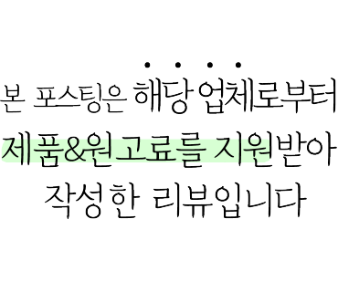 | https://blog.naver.com/ssdria/222816460106 | 1
송혜교 시크한 단발 공항패션 펜디 꾸튀르 쇼 룩 옷, 가방은? |  |  | https://blog.naver.com/frenchpopp/222810283061 | 1
설인아 착용 가방 마르헨제이 카라미니백 내착샷 |  | 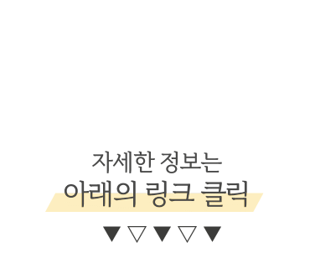 | https://blog.naver.com/ww4953/222814707398 | 1
aespa 에스파 윈터 인스타그램 패션 가니 여성 요즘 가방... |  |  | https://blog.naver.com/tonyforlife/222807003808 | 0
MLB 여성크로스가방 버킷백 갤러리카페 나들이에 어울리는... |  |  | https://blog.naver.com/dlcmalsis/222817058701 | 1
별똥별 이성경 패션 가방 브랜드 정리 zip |  |  | https://blog.naver.com/bora871217/222769161977 | 0
디자이너 브랜드 뉴이 nuer 가방 하울 - 클래식박스 프레임백... |  |  | https://blog.naver.com/jayuyu/222798485493 | 1
가방 브랜드 폴뉴아 파운드백, 멋스럽고 가벼운 소가죽가방 |  |  | https://blog.naver.com/5pen_room617/222801177698 | 1
비건레더 워터프루프 백팩 : 가스톤루가 노트북가방 추천 |  |  | https://blog.naver.com/babotenggu/222813759297 | 1
구찌가방 수선 PVC 표면 벗겨짐 가죽으로 덧뎀 튜닝 |  |  | https://blog.naver.com/topclean114/222798799945 | 0
도산 컨셉스토어 버터플라이 가든 오픈! 한소희, 이주명 가방 |  |  | https://blog.naver.com/marieeeee_/222760084908 | 1
골프가방추천 피아쁘(PIAP) 남녀공용 가방 보스턴백 추천! |  |  | https://blog.naver.com/suyammy/222801490384 | 1
여성숄더백 MLB 호보백 국내여행 가방추천 다양한 스타일로... |  | 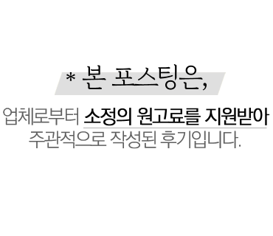 | https://blog.naver.com/1hello2/222816098747 | 1
송혜교 공항패션 펜디 가방 FENDI 바게트백 & 피카부 아이씨유백 |  | 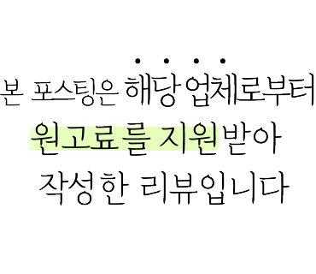 | https://blog.naver.com/ssdria/222809909216 | 1
여름패션 여성핸드백 MLB 20대여자가방브랜드 딱! |  | 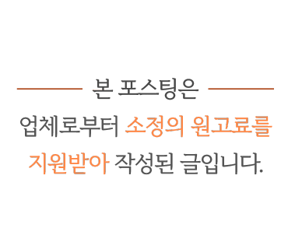 | https://blog.naver.com/sh_theme/222811138273 | 1
클래식한 디자이너 브랜드 가방 뉴이(nuer) 포트백 넘예! |  | 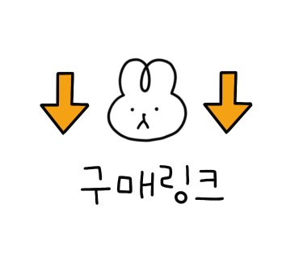 | https://blog.naver.com/uhwa_beauty/222795435436 | 1
아크리스(akris) 스위스 럭셔리 브랜드 원피스, 여성가방추천 |  |  | https://blog.naver.com/jenny8428/222802710039 | 1
착용에 가방이 엉망이 되었어요..의류 이염사고 가죽얼룩 가방... |  |  | https://blog.naver.com/topclean114/222811155350 | 1
에르메스가방 에르백은 세탁으로 많이 밝아져요 |  |  | https://blog.naver.com/topclean114/222804391653 | 1
이런 색상도 명품가방 염색 가능해요..샤넬가방 제니백... |  |  | https://blog.naver.com/topclean114/222766543955 | 1
명품가방 세탁으로 디올 북토트백 얼룩 커피자국 가능할까요 ? |  |  | https://blog.naver.com/topclean114/222807139389 | 1
명품가방 가죽의 이염 얼룩은 우선 세탁으로 진단 테스트!... |  |  | https://blog.naver.com/topclean114/222803261925 | 1
샤넬가방 클러치백 투톤염색 샴페인골드 펄가죽&블랙 |  |  | https://blog.naver.com/topclean114/222808572451 | 1
메종 마르지엘라 버킷가방 원단이 누렇게 황변 되었어요.... |  |  | https://blog.naver.com/topclean114/222812499422 | 0
루이비통 네버풀 마법같은 명품가방수선!온라인 비용 견적과... |  |  | https://blog.naver.com/topclean114/222807674951 | 0
실패없는 루이비통 데일리백 가방 BEST 5 |  |  | https://blog.naver.com/jayuyu/222723575736 | 0
여자 코치 가방 X 톰 웨슬만 컬렉션 20대 브랜드 토트백... |  |  | https://blog.naver.com/ssdria/222800958153 | 1
세상에나..버버리가방이 립스틱 얼룩으로 범벅!명품가방세탁 |  |  | https://blog.naver.com/topclean114/222792620324 | 1
프라다 가방세탁 포코노천 테수토백!립스틱 틴트 얼룩 등등 |  |  | https://blog.naver.com/topclean114/222808974136 | 0
입생로랑 가방 가죽얼룩 가죽끈적임 해결! |  |  | https://blog.naver.com/topclean114/222816885703 | 0
조이그라이슨가방 크로스백 후기! 괌여행 함께한 여름가방 |  |  | https://blog.naver.com/iamheozzang/222807231458 | 1
유행 안타! 디올 타임리스 데일리백 가방 TOP3 |  |  | https://blog.naver.com/jayuyu/222744150285 | 0
망설이면 품절각 - 샤넬 데일리백 가방 BIG 5 |  |  | https://blog.naver.com/jayuyu/222760204689 | 0
폴스부띠끄 가방 베르 20대 30대 여자가방 추천 |  |  | https://blog.naver.com/dnvkd/222817224131 | 1
스탠드오일X라카 코스메틱백 & 립백 감각적인 화장품 가방 추천 |  |  | https://blog.naver.com/yulee6640/222816876445 | 1
버버리가방 캔버스원단 얼룩제거 세탁으로 해결! |  |  | https://blog.naver.com/topclean114/222802664088 | 1
project1907 친환경원단 업사이클링가방 |  |  | https://blog.naver.com/artmxn/222814568375 | 1
페라가모 가방과 지갑 그리고 구두의 리본원단 교체수선 |  |  | https://blog.naver.com/topclean114/222802016616 | 0
조이그라이슨가방 세렌디피티 미디움 여름가방 크로스백 후기 | 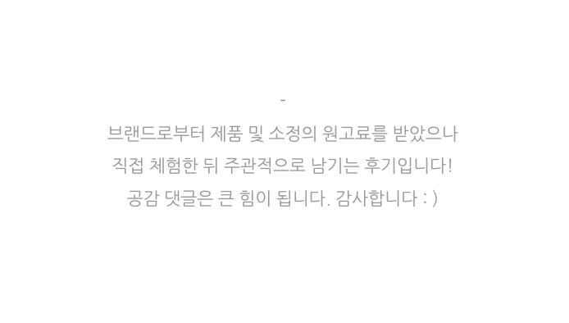 |  | https://blog.naver.com/oldpopsong/222806486542 | 1
40대 여자들이 가장 많이 드는 명품 가방 순위 TOP10 - 40대... |  |  | https://blog.naver.com/syous0/222809179551 | 1
르메르가방 크루아상백 범백 가죽얼룩 원래색 복원 염색! |  |  | https://blog.naver.com/topclean114/222795996700 | 1
마이쉘 20대가방 여름휴가룩에 어울리는 숄더백 |  |  | https://blog.naver.com/k4minlove/222817307479 | 1
MLB 미니핸드백 팝업스토어 갈 때 크로스가방 코디로 딱임! |  |  | https://blog.naver.com/hyundorina/222812329740 | 1
MLB모노그램 버킷백 여성가방 코디! 매일 드는 숄더백 |  |  | https://blog.naver.com/blingnas/222799931715 | 1
20대 여자 가방 추천 daks 닥스 캔버스백, 미니 크로스백... |  |  | https://blog.naver.com/hug387/222804985485 | 1
소우소우 가방,자라 실버백,탑텐 와이드데님팬츠,메듀즈 샌들 |  |  | https://blog.naver.com/uni7249/222793209310 | 0
닥스 토트백 추천 20대 여자 가방으로 좋은 캔버스백 |  | 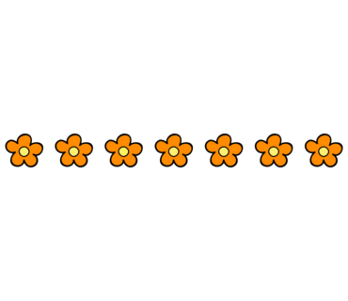 | https://blog.naver.com/dohyemm/222802665443 | 1
에스파 윈터 공항패션 미니백 가방은 아밤 노우즈백 |  |  | https://blog.naver.com/mallangjuice/222800230187 | 0
MLB 캔버스백, 남성토트백으로 딱이야 / 데일리가방 추천 |  |  | https://blog.naver.com/rudelulu/222810203314 | 1

여성크로스가방 MLB, 공항패션부터 데일리백까지 활용도 굿 |  |  | https://blog.naver.com/yangeunb/222803713685 | 1
20대 여자 가방 닥스 캔버스백 2way 가능한 토트백! |  |  | https://blog.naver.com/jeongwon84/222804938846 | 1
미니크로스백 여성가방 도 역시 MLB 마이크로백 귀여워❤︎ |  |  | https://blog.naver.com/oldpopsong/222797890561 | 1
텀블러백 A4가방이라 데일리는 물론 출근할 때도! |  |  | https://blog.naver.com/luckyj407/222811819797 | 1
20대여자가방, 루이까또즈 가방 몬트크로스백 여름코디에 추천 |  |  | https://blog.naver.com/hyperealism/222809124591 | 1
랑방 미니 토트 백, 여행 가방 |  |  | https://blog.naver.com/dewhm/222809728380 | 0
이상한 변호사 우영우 박은빈 옷 오피스룩 패션, 가방, 자켓... |  |  | https://blog.naver.com/bora871217/222817462906 | 0
미니백 귀여운 가방키링 크로스백 가능한 초미니 여자백팩 추천 |  |  | https://blog.naver.com/k_159500/222817401896 | 1
캐리올 가이드 - PM, MM 사이즈 및 가격 정보│신상 가방 |  |  | https://blog.naver.com/syous0/222802820873 | 1
그리고 크로스백 남녀공용가방 하기에도 괜찮아요 |  |  | https://blog.naver.com/sm1004ys/222803186351 | 1
오래된 샤넬가방 전체복원(체인교체,가죽염색,꺾임수선) |  |  | https://blog.naver.com/topclean114/222788342634 | 0
펜디 FW22 쿠튀르 쇼 정보 & 송혜교 패션 가방 (바게트백... |  |  | https://blog.naver.com/lsosvbe7/222810097109 | 1
로저비비에 가방 60% 비스터빌리지 세일 구매대행 핫딜 |  |  | https://blog.naver.com/lovelyjw05/222784374123 | 0
20대 여자가방추천 BEVIA 비비아가방 이건못참지 |  |  | https://blog.naver.com/ssong920/222809663271 | 0

남자가방 토트백 추천 MLB 캔버스백 여름에 딱이다! |  |  | https://blog.naver.com/kagama007/222789359997 | 1
닥스 캔버스백 나왔다 ! 20대 여자 가방 추천해요 (빅 토트백) |  |  | https://blog.naver.com/iamheozzang/222799138560 | 1
여름가방 추천 여자크로스백 MLB , 데일리룩 참고해요 ! |  |  | https://blog.naver.com/suyammy/222792772270 | 1
여성 숄더백 시원한 여름가방 매드고트 드로스트링 모노그램 | 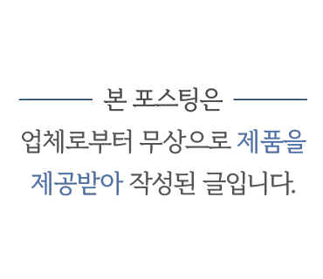 |  | https://blog.naver.com/hearteffect/222803437794 | 1
여자골프가방추천, 피아쁘 크로스백 너무 예쁨! |  |  | https://blog.naver.com/hyperealism/222799221535 | 1
처짐없는 강아지 이동가방 하하펫 예쁘기까지 하면 어떻해 |  |  | https://blog.naver.com/angel_jiji/222816487052 | 1
디자이너브랜드 여성노트북가방 디어니스 노테백 출근백 추천 ! |  |  | https://blog.naver.com/oldpopsong/222789404501 | 1
쿠로니위크 할인! 쿠론 신상 가방으로 여름 크로스백 코디 |  |  | https://blog.naver.com/marieeeee_/222802091834 | 1
여자 구찌 가방 오피디아 토트백 깔끔해요 |  |  | https://blog.naver.com/leesin8888/222773122362 | 0
가방패키지 158번 베이지 마직 호보백 |  |  | https://blog.naver.com/rnskawls/222804283507 | 0
세일 메종드플레 가방 악세사리 |  |  | https://blog.naver.com/eunbinguri/222807100136 | 0
비비와이비 BBYB x 권신홍 유기견 후원 캠페인 비건가방... |  |  | https://blog.naver.com/lqud/222784678042 | 1
BBYB X 권신홍 토트백 추천 유기견 후원 캠페인 비건가방 |  |  | https://blog.naver.com/yynopen/222787570716 | 1
왜 오수재인가 이주우 송미림 가방 패션 깔끔하고 예쁨! |  |  | https://blog.naver.com/frenchpopp/222796054856 | 1
강아지산책가방 보냉이라 여름에 딱이야! |  |  | https://blog.naver.com/bijoubitna/222812454794 | 1
대학생 남자 토트백 카공, 도서관 갈때 MLB 캔버스가방 코디로... |  |  | https://blog.naver.com/michaelhoi/222796745986 | 1
레페토 관세안, 센스 바이파 가방 96불, 신상 가니티셔츠... |  |  | https://blog.naver.com/tatu_yulia/222812594965 | 0
데일리백 추천 로사케이 카바스 로즈 몬스터 토트백 가방... |  |  | https://blog.naver.com/bushcherry1/222778323257 | 1
MLB모노그램 후디백 가벼운 여름가방 힙한 여자크로스백 |  |  | https://blog.naver.com/frenchpopp/222798263719 | 0
옷, 원피스, 가방, 귀걸이, 목걸이, 트위드, 스카프, 신발 정보... |  |  | https://blog.naver.com/bora871217/222791599309 | 1
아이패드 수납용 브리프 케이스타입의 가방입니다. |  |  | https://blog.naver.com/solar123/222783822029 | 0
대전 프라다 가방수선 부산가방리폼 |  |  | https://blog.naver.com/rpgp5836/222813561192 | 0
디자이너 브랜드 가방 뷔이트 vuit 귀여운 여름 미니백❤️ |  |  | https://blog.naver.com/hug387/222789688224 | 1
20대 여자가방 브랜드 폴뉴아 보스턴백 캔버스 큼직한... |  |  | https://blog.naver.com/mhsi0501/222799452479 | 0
뉴즐 골프 보스턴백 가볍고 디자인 좋은 골프가방 |  |  | https://blog.naver.com/k4minlove/222807808077 | 1
샤넬 제니백 다좋은데...가방이 옷이염 얼룩에 취약!!명품가방... |  |  | https://blog.naver.com/topclean114/222748739912 | 1
가방패키지 159. 염색린넨 조각패치.미니가방 |  |  | https://blog.naver.com/rnskawls/222809673536 | 0
여름가방추천, BBYB... 달리아백 (ft.서울체크인 이효리가방) |  |  | https://blog.naver.com/sobongg/222802794407 | 1
여자 여름 코디 서울체크인 이효리 가방 BBYB 달리아백으로... |  |  | https://blog.naver.com/yulee6640/222803792405 | 1
설현 에트로매장 방문 패션 옷 : 여자 명품 가방브랜드 ETRO... |  |  | https://blog.naver.com/lsosvbe7/222804467281 | 1
20대 여자 가방 추천 닥스 캔버스백, 토트백, 크로스백 3가지... |  |  | https://blog.naver.com/hanbitnuri/222804896853 | 1
루이비통 가방수선 약칠 끈적임 녹음.뜨거운날 보관에... |  |  | https://blog.naver.com/topclean114/222786024262 | 0
명품가방 가죽염색은 역시 샤넬이지~원래색 복원함 |  |  | https://blog.naver.com/topclean114/222773987663 | 1
보테가베테타 가방 가죽까짐 옷이염 얼룩 복원하는 방법 |  |  | https://blog.naver.com/topclean114/222776818080 | 0
라코스테 반팔 직구! 폴로티 반바지 가방 50%+15% 미국 세일 중 |  |  | https://blog.naver.com/3512979/222807278976 | 1
셔츠 추천, 2023SS 파리 패션위크 공개! 가방, 팬츠, 재킷 만나요 |  |  | https://blog.naver.com/blingnas/222794143284 | 1
센스 세일 메종 마르지엘라 가방, 신발, 지갑 득템 찬스! |  |  | https://blog.naver.com/ssoyazzoya/222802321325 | 1
여자 가방 브랜드 매드고트 매듭백 |  |  | https://blog.naver.com/kassiakim/222802806716 | 0
20대여자가방 추천 폴스부띠끄 카이 실버백 | 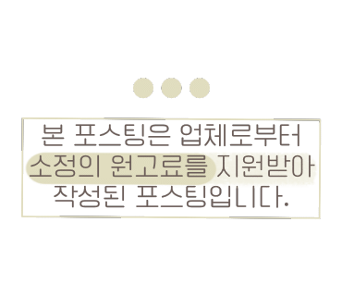 |  | https://blog.naver.com/south0429/222817281586 | 1
여름 자켓! 여성 경량 바람막이, 슬링백 에어 가방 코디☀️ |  |  | https://blog.naver.com/blingnas/222781095338 | 1

비건가방 BBYB 어디에나 귀여운 미니백 추천 |  |  | https://blog.naver.com/dohyemm/222784720006 | 1
패션 가방 옷 : 메종 마르지엘라 5AC 가방 & 글램슬램 & 타비!... |  |  | https://blog.naver.com/marieeeee_/222803712950 | 1
링크 문가영 패션 속 필인더블랭크 가방 탐남~ 에디토리얼비 옷도! |  |  | https://blog.naver.com/frenchpopp/222796511032 | 1
루이비통가방 손소독제 아세톤 얼룩 알콜 표면에 흔적 조심! |  |  | https://blog.naver.com/topclean114/222790533311 | 1

